17년08
museum calender
6 | SUN |  | MON |  | TUE |  | WED |  | THU |  | FRI |  | SAT
 |  |  |  |  |  |  |  |  |  |  | 1 |  | 2
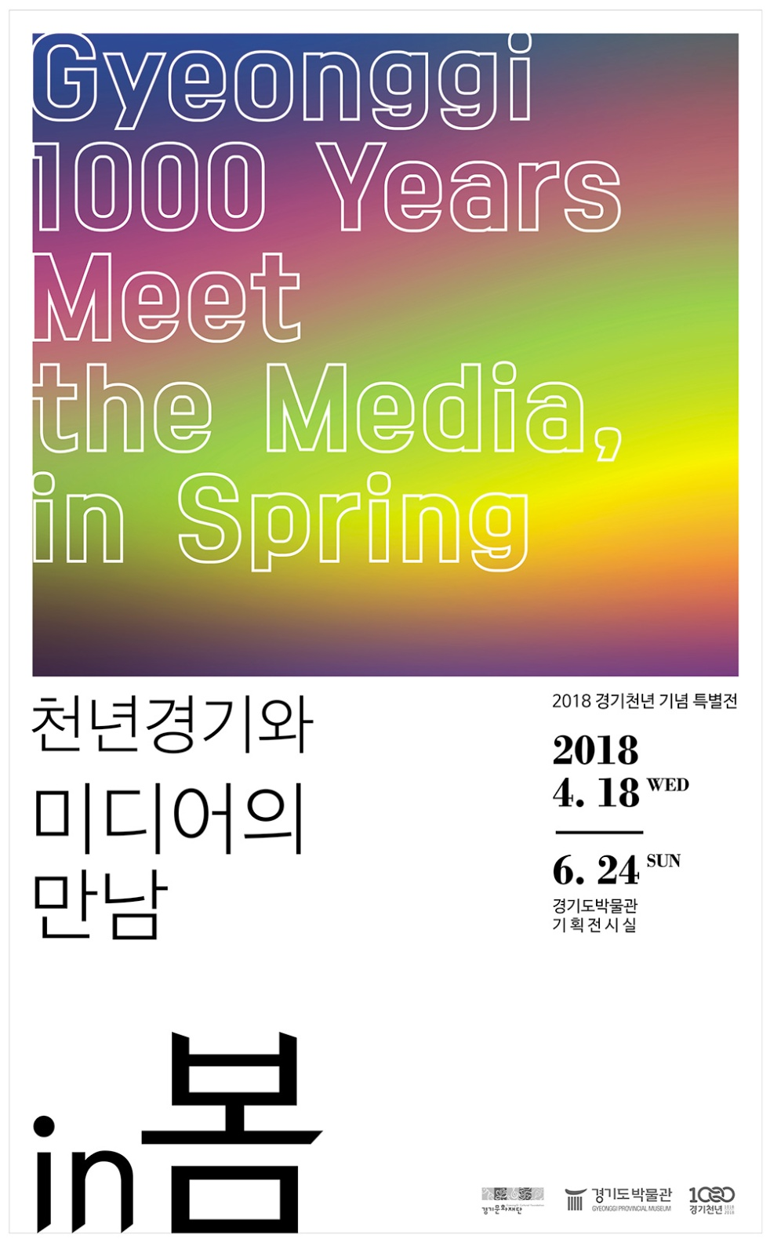
전시
전시
 |  |  |  |  |  |  |  |  |  |  |  | 특별전<경기천년과 미디어의 만남 IN 봄> |  | 특별전<경기천년과 미디어의 만남 IN 봄>
교육
 |  |  |  |  |  |  |  |  |  |  |  |  |  | 상상고고 (10:00 / 야외체험장)

 |  |  |  |  |  |  |  |  |  |  |  |  |  | 상상고고 (14:00 / 야외체험장)

전시
전시
전시
전시
전시
전시
 | 3 |  | 4 |  | 5 |  | 6 |  | 7 |  | 8 |  | 9
 |  | 특별전<경기천년과 미디어의 만남 IN 봄> |  |  |  | 특별전<경기천년과 미디어의 만남 IN 봄> |  | 특별전<경기천년과 미디어의 만남 IN 봄> |  | 특별전<경기천년과 미디어의 만남 IN 봄> |  | 특별전<경기천년과 미디어의 만남 IN 봄> |  | 특별전<경기천년과 미디어의 만남 IN 봄>
교육
휴 관
교육
교육
 |  |  |  |  |  |  |  |  |  | 박물관을 잡(Job)아라 (10시/상갈중/교육실) |  | 박물관을 잡(Job)아라 (10시~/단원중/교육실) |  | 상상고고 (10:00 / 야외체험장)

행사
교육
교육
교육
외부
 |  |  |  |  |  |  |  |  |  |  |  | 취업전쟁 In 조선시대 (14시~/단원중/교육실) |  | 상상고고 (14:00 / 야외체험장)
 |  |  |  |  |  |  |  |  |  | 2018 그림 그리기 대회 수상작 발표
 |  |  |  | 동호회 - 민화 (10시 / 회의실) |  | 동호회 - 규방 (10시 / 회의실) |  | 동호회 - 규방 (10시 / 회의실)
 |  |  |  |  |  |  |  |  |  | 찾아가는 박물관 (10:00 / 파주금향초)

전시
전시
전시
전시
전시
전시
휴 관
외부
교육
 | 10 |  | 11 |  | 12 |  | 13 |  | 14 |  | 15 |  | 16
특별전 <경기천년과 미디어의 만남 IN 봄> |  | 특별전<경기천년과 미디어의 만남 IN 봄> |  |  |  | 특별전<경기천년과 미디어의 만남 IN 봄> |  | 특별전<경기천년과 미디어의 만남 IN 봄> |  | 특별전<경기천년과 미디어의 만남 IN 봄> |  | 특별전<경기천년과 미디어의 만남 IN 봄> |  | 특별전<경기천년과 미디어의 만남 IN 봄>
* 4월 18일 ~6월 24일 |  |  |  |  |  |  |  |  |  | 찾아가는 박물관 (10:00 / 고양성라초) |  |  |  | 상상고고 (10:00 / 야외체험장)
* 문의 : 288-5386
교육
 |  |  |  |  |  |  |  |  |  | 박물관을 잡(Job)아라 (13:40~/상갈중/교육실) |  |  |  | 상상고고 (14:00 / 야외체험장)

교육
교육
교육
 |  |  |  | 동호회 - 민화 (10시 / 회의실) |  | 동호회 - 규방 (10시 / 회의실) |  | 동호회 - 규방 (10시 / 회의실)

전시
전시
전시
전시
외부
전시
전시
외부
외부
 | 17 |  | 18 |  | 19 |  | 20 |  | 21 |  | 22 |  | 23
 |  | 특별전<경기천년과 미디어의 만남 IN 봄> |  |  |  | 특별전<경기천년과 미디어의 만남 IN 봄> |  | 특별전<경기천년과 미디어의 만남 IN 봄> |  | 특별전<경기천년과 미디어의 만남 IN 봄> |  | 특별전<경기천년과 미디어의 만남 IN 봄> |  | 특별전<경기천년과 미디어의 만남 IN 봄>
 |  |  |  |  |  | 찾아가는 박물관 (10:00 / 구리부양초) |  | 찾아가는 박물관 (10:00 / 양주회정초) |  | 찾아가는 박물관 (10:00 / 연천궁평초)
휴 관
교육
 |  |  |  |  |  |  |  |  |  | 박물관을 잡(Job)아라 (10시~/포천중/회의실)
교육
교육
교육
 |  |  |  | 동호회 - 민화 (10시 / 회의실) |  | 동호회 - 규방 (10시 / 회의실) |  | 동호회 - 규방 (10시 / 회의실) |  | 취업전쟁 In 조선시대 (13시~/포천중/교육실)

전시
휴 관
교육
외부
 | 24 |  | 25 |  | 26 |  | 27 |  | 28 |  | 29 |  | 30
 |  | 특별전<경기천년과 미디어의 만남 IN 봄> 폐막 |  |  |  |  |  | 상상고고 (10시, 14시 / 야외체험장)
 |  |  |  |  |  |  |  |  |  | 찾아가는 박물관 (10:00 / 연천화진초)
 |  |  |  |  |  |  |  | 취업전쟁 In 조선시대 (15시~/군서고/교육실)

교육
교육
외부
 |  |  |  | 동호회 - 민화 (10시 / 회의실) |  | 동호회 - 규방 (10시 / 회의실) |  | 찾아가는 박물관 (10:00 /남양주퇴계원초)

